Table Layout
Keiki Menu
Keiki Menu

Nuts
Fish with white flesh Peach allergy

Cake
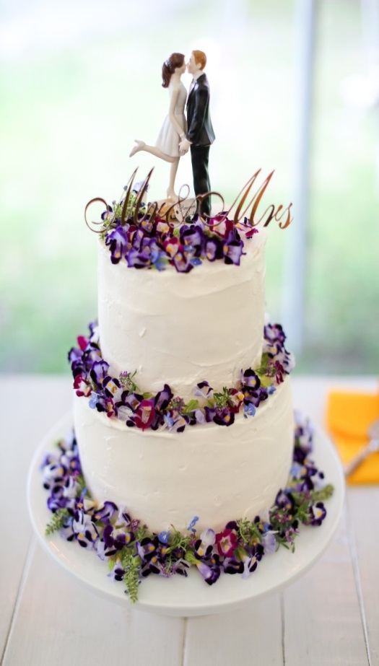
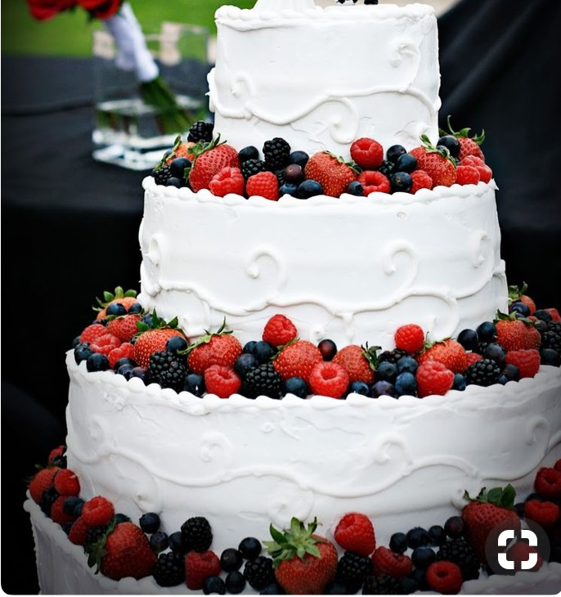

Cake sharp（形）：2 Tiered Round Cake
Flavor（生地）： Vanilla Chiffon
Frosting(外側のクリーム)：Fresh Whipped Cream
Filling（中のクリーム）：Fresh Whipped Cream
Design:Like a Picture (Mixed berries(include STRAWBERRIES) instead of Flowers)

Event Info
Ceremony:09/02/2017(Sat) 4:00PM@Central Union Church
Reception:09/02/2017(Sat) 5:45PM@Kahala O Ke Kai
Cake Cut Place:Garden
Eating Place: Kahala O Ke kai

Party Program
09/02/2017 17:45～ Mr.&Ms.Nagabayashi

◎ Program

１７：４５〜 | Speech from Groom
 | ご新郎様よりスピーチ

１７：５５〜 | Toast by Groom
 | ご新郎様より乾杯の挨拶

１８：００〜 | Cake Cut by Bride & Groom
 | ケーキカット

１８：１０〜 | Food service Start
 | お料理サーブ開始

１８：２０〜 | Guests Introductuion from Bride & Groom
 | 新郎新婦様よりゲスト様ご紹介

①仮装して順番に登場し、少しダンス(@outside)
②大喜利前半 出演者が横一列に座り、回答者になる。(@outside)
③大喜利後半 出演者以外のゲスト様が回答者になる。
④ゲスト全員が歌える歌を合唱。
⑤出演者が一人ずつ簡単にエピソードを交え短いスピーチ→余興終了
※マイク、スピーカーはゲスト様がお持込予定
余興担当：Mr.Kenichi Ninagawa
出演者：5名
司会者あり

２０：０５〜 | Closing speech from groom
 | ご新郎様より締めのあいさつ

２０：１５〜 | Conclude
 | お開き

Michel's
To.Michel's 808-926-6063 |  |  | From:Real Weddings 888-946-1301
Michel's Order Sheet
Reception Site | Private Room | Date/Time | 10/08/2017(Sun) 17:30〜
Groom | Mr.Jumpei Sakai | Bride | Ms.Ayaka Hattori
Count | 25ADL+１INF | Hotel | Halekulani
Wedding Date | 10/08/2017(Sun) | Wedding Site | Central Union Sanctuary

Menu |  |  |  | Unit Price | Count
Orchid Menu Chef’s Assorted Appetizers Vitello Tonnato House Smoked Salmon First Course MICHEL’S LOBSTER BISQUE Second Course ※当日選択されます GRILLED RIBEYE STEAK & BABY ABALONE or POTATO CRUSTED ONAGA WITH ROCK SHRIMP Dessert Michel’s Maui coffee & selections of fine teas |  |  |  | $95.00 ※Please use the credit card of Real Weddings | 25
Bread（No Egg・Sesame） Allergy:Egg and Sesame（Mr.Sota Nakayama） |  |  |  | $5.00++ ※Please use the credit card of Real Weddings | 1
Wedding Cake(Up Grade) |  |  |  | Up grade charge $100.00 ※Please use the credit card of Real Weddings | 1

Trans(CPL)：Own | From:LIMO/To:TAXI | Trans(Guest)：Own | From:TAXI/To:TAXI

To.Michel's 808-926-6063 |  |  | From:Real Weddings 808-697-5631
Michel's Order Sheet
Reception Site | Private Room | Date/Time | 10/08/2017(Sun) 17:30〜
Groom | Mr.Jumpei Sakai | Bride | Ms.Ayaka Hattori
Count | 25ADL+１INF | Hotel | Halekulani
Wedding Date | 10/08/2017(Sun) | Wedding Site | Central Union Sanctuary
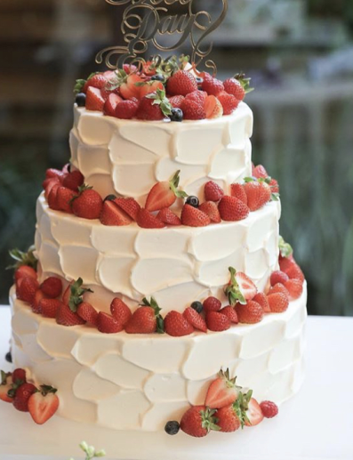
Attention:
【1】Wine Request ・Please prepare ４ bottles of Request's wines for toast, as follows; RequestNo.1:Cleto Chiarli'Vecchia Modena',Lambrusco Secco IT $60 RequestNo.2:Medici Ermete'Quercioli Reggiano’Lambrusco Secco IT $50 RequestNo.3:Marques de Gelida Cava,Brut Grand Reserva ES $60 ※If it will be run out, Please prepare it like a same taste and price.
【2】They request the table layout. ※Please reffer to the attached file.Please let me know if it is changed.
【3】After reception,please get them a taxi.
【4】Allergy：Mr.Sota Nakayama(1Years Old) Egg and Sesame Allergy ※He request only bread,No rgg and sesame.
【5】Please prepare the cake like a picture.(3tired) ※Please reffer to the attached file.
【6】Bride & Groom will take a sunset picture during the reception.
【7】Please check the party program.
【8】Please prepare the table(28inch×28inch) and put on the entrance.
【9】Flower Girls will setup the flower decoration at 4:00pm.

Food:Please charge collect money to Real Weddings.
Beverage:Please charge collect money to the bride and groom on that day.

 |  |  | 担当 | Kana Sakamoto

